盘古SBOM
 |  |  |  |  | 上海电气风电集团股份有限公司 |  | 文件号 | 每个供应商取一个文件号 |  | ECN号
 |  |  |  |  |  |  | 文件名 | 平台/机型+供应商名称+零部件名称+SBOM+型号（举例：EW6.25-220盘古变桨轴承润滑系统SBOM_40116237600）
行号 | 层级 |  | 序号 | 物料号 | 物料描述 | 元器件名称 | 图纸/文件代号 | 型号 | 制造商 | 单机数量 | 单位 | 文档手册 | 图片 | 补充说明 | 替代物料号/型号
1 | • | 1 | 10 | DFB00129936 | 变桨轴承润滑系统_盘古_/_递进式_15L | X3S变桨轴承润滑系统装配 | DFD1485777 DFD1524491 DFD1791253 DFD1038747 | 40116237600 | 盘古 | 1 | TAO |  | 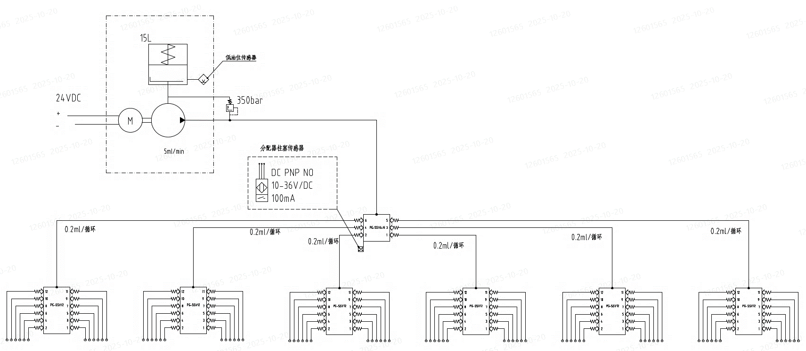 | 变桨轴承润滑系统整体
2 | •• | 2 | 10 | DFB00166343 | 备件润滑系统_润滑泵_盘古_050316237703 | 润滑泵 | / | 050316237703 | 盘古 | 1 | PCS |  | 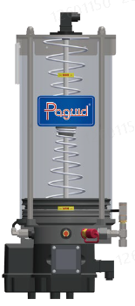 | 润滑泵组件
3 | •• | 2 | 20 | DFB00196588 | 液位传感器_盘古_081710839002 | 液位传感器 | / | 081710839002 | 盘古 | 1 | PCS |  | 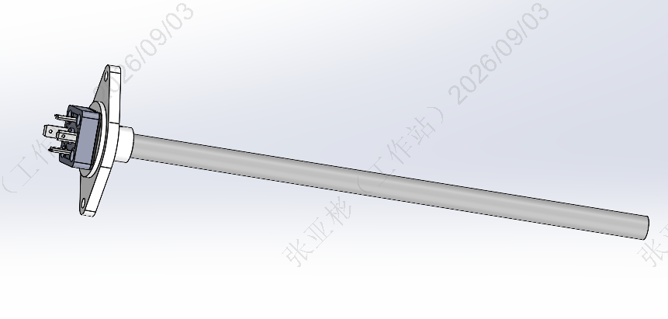 | 润滑泵液位传感器
4 | •• | 2 | 30 | DFB00037346 | 分配器_401-100328-06B_盘古 | 分配器 | / | 401-100328-06B | 盘古 | 1 | PCS |  |  | 一级分配器（轮毂内）
5 | •• | 2 | 40 | DFB00037345 | 柱塞传感器_753-100382-00_盘古 | 柱塞传感器 | / | IFS214 | 易福门 | 1 | PCS |  |  | 装在一级分配器上
6 | •• | 2 | 50 | DFB00120526 | 备件润滑系统_分配器SSV12 R_盘古_401-100091-12 | 分配器 | / | 401-100091-12 | 盘古 | 6 | PCS |  | 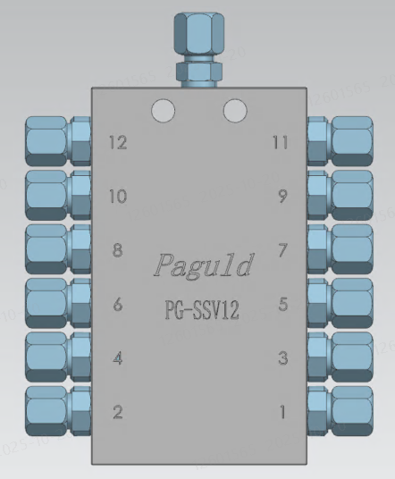 | 二级分配器（轮毂外）
7 | •• | 2 | 60 | DFB00043158 | 螺纹套箍_930-100135-00 | 螺纹套箍 | / | 930-100135-00 | 盘古 | 158 | PCS |  |  | 管路连接零件
8 | •• | 2 | 70 | DFB00060328 | 备件润滑系统_软管栓柱(90)_盘古_931-100143-00 | 软管栓柱90° | / | 931-100143-00 | 盘古 | 10 | PCS |  |  | 管路连接零件
9 | •• | 2 | 80 | DFB00060327 | 备件润滑系统_软管栓柱(直)_盘古_931-100136-00 | 软管栓柱(直) | / | 931-100136-00 | 盘古 | 148 | PCS |  |  | 管路连接零件
10 | •• | 2 | 90 | DFB00102639 | R型管夹_盘古_310-100312-00A_16mm | R型管夹 | / | 310-100312-00A | 盘古 | 28 | PCS | 供应商反馈标准件没有样本资料 | 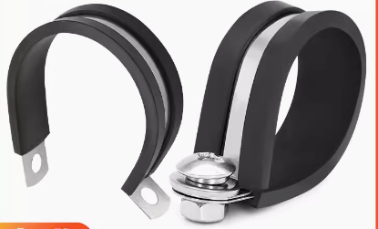
11 | •• | 2 | 100 | DFB00060755 | 备件润滑系统_扎带_盘古_638-100300-00 | 塑料扎带 | / | 638-100300-00 | 盘古 | 450 | PCS | 供应商反馈标准件没有样本资料 | 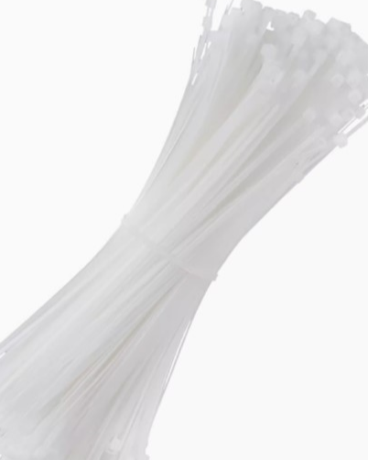
12 | •• | 2 | 110 | DFB00045341 | 直角卡套接头_901-101697-00_盘古 | 直角卡套接头 | / | 901-101697-00 | 盘古 | 72 | PCS |  | 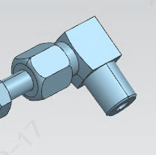 | 轮毂外注油口接头
13 | •• | 2 | 120 | DFB00131159 | 备件润滑系统_304不锈钢扎带_盘古_282413019500 | 304不锈钢扎带 | / | 282413019500 | 盘古 | 8 | PCS | 供应商反馈标准件没有样本资料 | 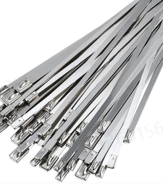
14 | •• | 2 | 130 | DFB00131156 | 备件润滑系统_管夹8_盘古_310-102407-00 | 管夹 | / | 310-102407-00 | 盘古 | 3 | PCS | 供应商反馈标准件没有样本资料
15 | •• | 2 | 140 | DFB00037971 | 高压胶管_836-100134-00_盘古 | 高压胶管 | / | 836-100134-00 | 盘古 | 35 | M | 供应商反馈标准件没有样本资料 | 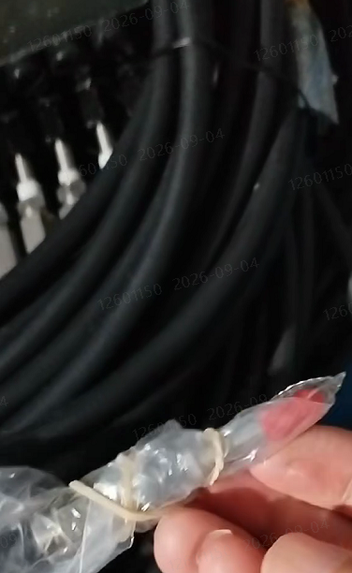
16 | •• | 2 | 150 | DFB00069190 | 集油器_通用_弯头_500mL | 集油器 | DFD1418289 | / | 米卫 | 63 | PCS |  | 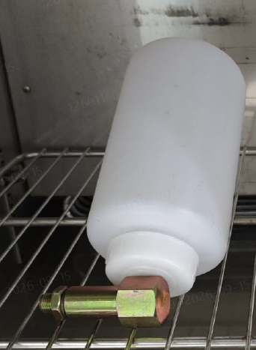 | 变桨轴承废脂收集

润盈SBOM
 |  |  |  |  | 上海电气风电集团股份有限公司 |  | 文件号 | 每个供应商取一个文件号 |  | ECN号
 |  |  |  |  |  |  | 文件名 | 平台/机型+供应商名称+零部件名称+SBOM+型号（举例：EW6.25-220润盈变桨轴承润滑系统SBOM_824081601-100）
行号 | 层级 |  | 序号 | 物料号 | 物料描述 | 元器件名称 | 图纸/文件代号 | 型号 | 制造商 | 单机数量 | 单位 | 文档手册 | 图片 | 补充说明 | 替代物料号/型号
1 | • | 1 | 10 | DFB00122047 | 变桨轴承润滑系统_润盈_/_递进式_15L | X3S变桨轴承润滑系统装配 | DFD1485777 DFD1476734 DFD1791253 DFD1043752 | 824081601-100 | 润盈 | 1 | TAO |  | 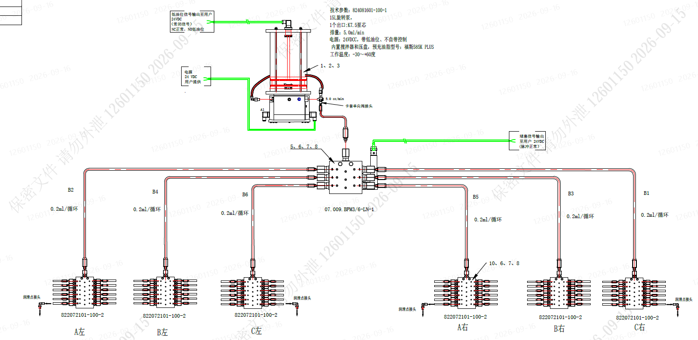 | 变桨轴承润滑系统整体
2 | •• | 2 | 10 | DFB00120529 | 备件润滑系统_润滑泵_润盈_SQ-901-200-1202 | 润滑泵 | / | SQ-901-200-1202 | 润盈 | 1 | PCS |  | 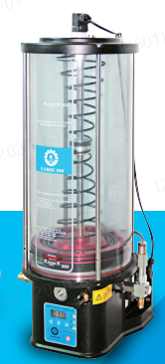 | 润滑泵组件
3 | •• | 2 | 20 | DFB00201678 | 液位传感器_润盈_07.009.826091501 | 液位传感器 | / | 07.009.826091501 | 润盈 | 1 | PCS | 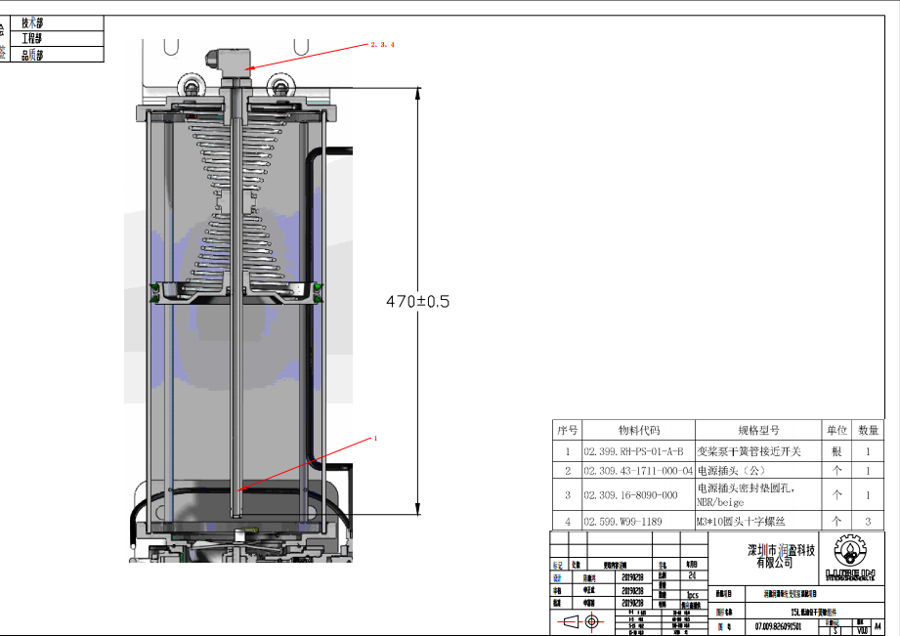
4 | •• | 2 | 30 | DFB00120530 | 备件润滑系统_主分配器_润盈_07.009.BFM3/6-LN | 主分配器 | / | 07.009.BFM3/6-LN | 润盈 | 1 | PCS |  | 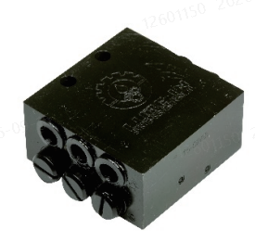 | 润滑泵液位传感器
5 | •• | 2 | 40 | DFB00060353 | 备件润滑系统_接近开关_润盈_BESM12MI-PSC40B-S04G | 接近开关 | / | BESM12MI-PSC40B-S04G | 润盈 | 1 | PCS |  |  | 装在一级分配器上
6 | •• | 2 | 50 | DFB00120531 | 备件润滑系统_次分配器_润盈_07.009.BFM6/12-L | 次分配器 | / | 07.009.BFM6/12-L | 润盈 | 158 | PCS |  | 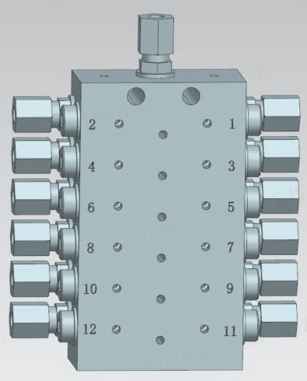 | 管路连接零件
7 | •• | 2 | 60 | DFB00120535 | 备件润滑系统_直角卡套接头_润盈_JQ-10-02 | 直角卡套接头 | / | JQ-10-02 | 润盈 | 10 | PCS |  | 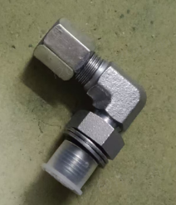 | 管路连接零件
8 | •• | 2 | 70 | DFB00120542 | 备件润滑系统_软管涨套_润盈_02.315.853-540-010 | 软管涨套 | / | 02.315.853-540-010 | 润盈 | 148 | PCS |  | 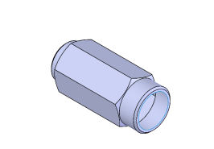 | 管路连接零件
9 | •• | 2 | 80 | DFB00120544 | 备件润滑系统_软管直涨芯_润盈_02.315.853-380-002-VS | 软管直涨芯 | / | 02.315.853-380-002-VS | 润盈 | 28 | PCS | 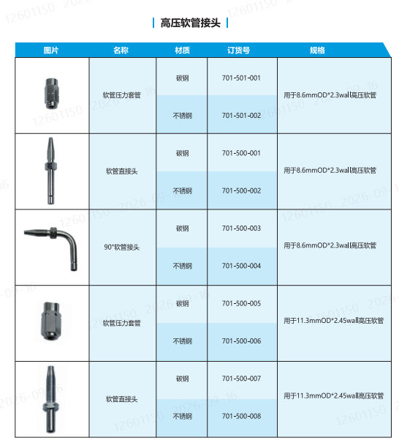
10 | •• | 2 | 90 | DFB00120543 | 备件润滑系统_直角软管直涨芯_润盈_02.315.853-380-003 | 直角软管直涨芯 | / | 02.315.853-380-003 | 润盈 | 450 | PCS
11 | •• | 2 | 100 | DFB00166340 | 备件润滑系统_不锈钢扎带_润盈_D.070.00039 | 不锈钢扎带 | / | D.070.00039 | 润盈 | 8 | PCS | 供应商反馈标准件没有样本资料
12 | •• | 2 | 110 | DFB00120537 | 备件润滑系统_尼龙扎带_润盈_W99-1170-1 | 尼龙扎带 | / | W99-1170-1 | 润盈 | 3 | PCS | 供应商反馈标准件没有样本资料
13 | •• | 2 | 120 | DFB00099415 | R型管夹_润盈_D.070.00035_8.2mm | R型管夹 | / | D.070.00035 | 润盈 | 35 | PCS | 供应商反馈标准件没有样本资料
14 | •• | 2 | 130 | DFB00099417 | R型管夹_润盈_D.070.00036_16mm | R型管夹 | / | D.070.00036 | 润盈 |  | PCS | 供应商反馈标准件没有样本资料
15 | •• | 2 | 140 | DFB00131187 | 备件润滑系统_高压软管_润盈_08.002.210819A | 高压软管 | / | 08.002.210819A | 润盈 | 1 | PCS | 供应商反馈标准件没有样本资料
16 | •• | 2 | 150 | DFB00069190 | 集油器_通用_弯头_500mL | 集油器 | DFD1418289 | / | 米卫 | 63 | PCS |  |  | 变桨轴承废脂收集

